Sheet1
 | No | Nama Mahasiswa | IPK | Jumlah SKS | Lulus Tepat Waktu
 | 1 | Naila | 3.7 | 120 | Ya
 | 2 | Andi | 3.0 | 90 | Tidak
 | 3 | Budi | 4.0 | 150 | Ya
 | 4 | Abel | 2.6 | 75 | Tidak

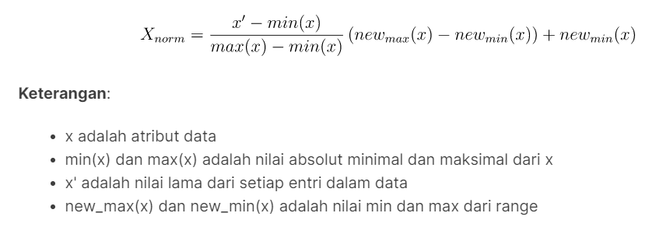
 | Melakukan Normalisasi
 |  | Nilai Terkecil
 |  | IPK = | 2.6
 |  | Jumlah SKS = | 75

 |  | Nilai Terbesar
 |  | IPK = | 4.0
 |  | Jumlah SKS = | 150

 |  | Tidak = | 0.0
 |  | Ya = | 1.0

 | No | IPK | Jumlah SKS | Lulus Tepat Waktu
 | 1 | 0.786 | 0.600 | 1
 | 2 | 0.286 | 0.200 | 0
 | 3 | 1.000 | 1.000 | 1
 | 4 | 0.000 | 0.000 | 0

 | Sebelum pelatihan, harus ditentukan terlebih dahulu stopping conditionnya. Misalnya dihentikan jika error telah mencapai 0,40 atau iterasinya telah mencapai 10.

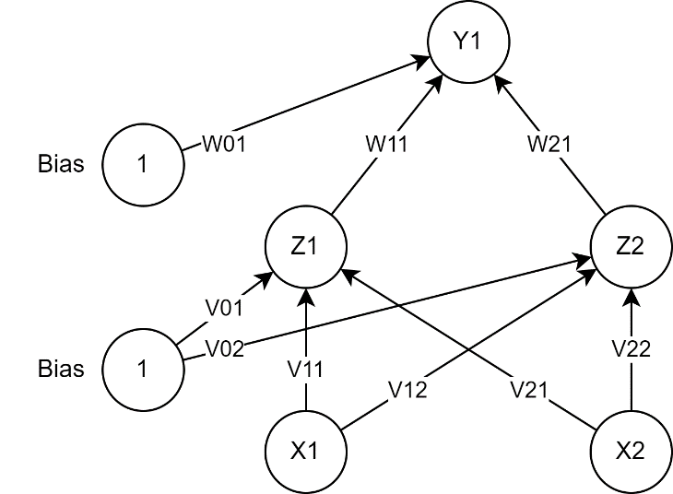
Step 0 | Menentukan bobot secara acak
 |  | V11 = | 0.375
 |  | V21 = | 0.951
 |  | V12 = | 0.732
 |  | V22 = | 0.599
 |  | W11 = | 0.156
 |  | W21 = | 0.156

 | Menentukan bias secara acak
 |  | V01 = | 0.058
 |  | V02 = | 0.866
 |  | W01 = | 0.601

Step 1 | Menghitung semua output/keluaran di unit tersembunyi

 |  | Z_in11 = | 0.923
 |  | Z_in12 = | 0.355
 |  | Z_in13 = | 1.384
 |  | Z_in14 = | 0.058
 |  | Z_in21 = | 1.801
 |  | Z_in22 = | 1.195
 |  | Z_in23 = | 2.197
 |  | Z_in24 = | 0.866

 |  | Z11 = | 0.716
 |  | Z12 = | 0.588
 |  | Z13 = | 0.800
 |  | Z14 = | 0.514
 |  | Z21 = | 0.858
 |  | Z22 = | 0.768
 |  | Z23 = | 0.900
 |  | Z24 = | 0.704

Step 2 | Menghitung semua output/keluaran jaringan di unit Y

 |  | y_in11 = | 0.847
 |  | y_in12 = | 0.812
 |  | y_in13 = | 0.866
 |  | y_in14 = | 0.791

 |  | y11 = | 0.700
 |  | y12 = | 0.693
 |  | y13 = | 0.704
 |  | y14 = | 0.688

Step 3 | Memeriksa stopping, jika telah memenuhi maka tidak perlu melanjutkan ke step 4 (selesai)

 |  | MSE = | 0.57

Step 4 | Menghitung kesalahan/error disetiap unit keluaran Y

 |  | delta_1 = | 0.063

 | Menghitung suku perubahan bobot Wjk

 |  | delta_W01 = | 0.013
 |  | delta_W11 = | 0.009 |  | alfa = 0,2
 |  | delta_W21 = | 0.011

Step 5 | Menghitung kesalahan/error disetiap unit tersembunyi

 |  | delta_in1 = | 0.010
 |  | delta_in2 = | 0.010

 |  | delta_1 = | 0.002
 |  | delta_2 = | 0.001

 | Menghitung suku perubahan bobot Vij

 |  | delta_V01 = | 0.00040
 |  | delta_V02 = | 0.00024
 |  | delta_V11 = | 0.00031
 |  | delta_V12 = | 0.00019
 |  | delta_V21 = | 0.00024
 |  | delta_V22 = | 0.00014

Step 6 | Menghitung semua perubahan bobot

 | perubahan bobot garis yang menuju ke unit keluaran:
 |  | W01 = | 0.614
 |  | W11 = | 0.165
 |  | W21 = | 0.167
 | perubahan bobot garis yang menuju ke unit tersembunyi:
 |  | V01 = | 0.058
 |  | V02 = | 0.866
 |  | V11 = | 0.375
 |  | V12 = | 0.732
 |  | V21 = | 0.951
 |  | V22 = | 0.599

Iterasi ke-1
Step 1 | Menghitung semua output/keluaran di unit tersembunyi

 |  | Z_in11 = | 0.924
 |  | Z_in12 = | 0.356
 |  | Z_in13 = | 1.385
 |  | Z_in14 = | 0.058
 |  | Z_in21 = | 1.801
 |  | Z_in22 = | 1.195
 |  | Z_in23 = | 2.198
 |  | Z_in24 = | 0.866

 |  | Z11 = | 0.716
 |  | Z12 = | 0.588
 |  | Z13 = | 0.800
 |  | Z14 = | 0.515
 |  | Z21 = | 0.858
 |  | Z22 = | 0.768
 |  | Z23 = | 0.900
 |  | Z24 = | 0.704

Step 2 | Menghitung semua output/keluaran jaringan di unit Y

 |  | y_in11 = | 0.875
 |  | y_in12 = | 0.839
 |  | y_in13 = | 0.896
 |  | y_in14 = | 0.816

 |  | y11 = | 0.706
 |  | y12 = | 0.698
 |  | y13 = | 0.710
 |  | y14 = | 0.693

Step 3 | Memeriksa stopping, jika telah memenuhi maka tidak perlu melanjutkan ke step 4 (selesai)

 |  | MSE = | 0.57

Step 4 | Menghitung kesalahan/error disetiap unit keluaran Y

 |  | delta_1 = | 0.061

 | Menghitung suku perubahan bobot Wjk

 |  | delta_W01 = | 0.012
 |  | delta_W11 = | 0.009 |  | alfa = 0,2
 |  | delta_W21 = | 0.010

Step 5 | Menghitung kesalahan/error disetiap unit tersembunyi

 |  | delta_in1 = | 0.010
 |  | delta_in2 = | 0.010

 |  | delta_1 = | 0.002
 |  | delta_2 = | 0.001

 | Menghitung suku perubahan bobot Vij

 |  | delta_V01 = | 0.00041
 |  | delta_V02 = | 0.00025
 |  | delta_V11 = | 0.00032
 |  | delta_V12 = | 0.00019
 |  | delta_V21 = | 0.00025
 |  | delta_V22 = | 0.00015

Step 6 | Menghitung semua perubahan bobot

 | perubahan bobot garis yang menuju ke unit keluaran:
 |  | W01 = | 0.626
 |  | W11 = | 0.174
 |  | W21 = | 0.177
 | perubahan bobot garis yang menuju ke unit tersembunyi:
 |  | V01 = | 0.059
 |  | V02 = | 0.866
 |  | V11 = | 0.376
 |  | V12 = | 0.732
 |  | V21 = | 0.951
 |  | V22 = | 0.599

Iterasi ke-2
Step 1 | Menghitung semua output/keluaran di unit tersembunyi

 |  | Z_in11 = | 0.925
 |  | Z_in12 = | 0.356
 |  | Z_in13 = | 1.386
 |  | Z_in14 = | 0.059
 |  | Z_in21 = | 1.802
 |  | Z_in22 = | 1.196
 |  | Z_in23 = | 2.198
 |  | Z_in24 = | 0.866

 |  | Z11 = | 0.716
 |  | Z12 = | 0.588
 |  | Z13 = | 0.800
 |  | Z14 = | 0.515
 |  | Z21 = | 0.858
 |  | Z22 = | 0.768
 |  | Z23 = | 0.900
 |  | Z24 = | 0.704

Step 2 | Menghitung semua output/keluaran jaringan di unit Y

 |  | y_in11 = | 0.902
 |  | y_in12 = | 0.864
 |  | y_in13 = | 0.924
 |  | y_in14 = | 0.840

 |  | y11 = | 0.711
 |  | y12 = | 0.704
 |  | y13 = | 0.716
 |  | y14 = | 0.698

Step 3 | Memeriksa stopping, jika telah memenuhi maka tidak perlu melanjutkan ke step 4 (selesai)

 |  | MSE = | 0.57

Step 4 | Menghitung kesalahan/error disetiap unit keluaran Y

 |  | delta_1 = | 0.059

 | Menghitung suku perubahan bobot Wjk

 |  | delta_W01 = | 0.012
 |  | delta_W11 = | 0.008 |  | alfa = 0,2
 |  | delta_W21 = | 0.010

Step 5 | Menghitung kesalahan/error disetiap unit tersembunyi

 |  | delta_in1 = | 0.010
 |  | delta_in2 = | 0.011

 |  | delta_1 = | 0.002
 |  | delta_2 = | 0.001

 | Menghitung suku perubahan bobot Vij

 |  | delta_V01 = | 0.00042
 |  | delta_V02 = | 0.00026
 |  | delta_V11 = | 0.00033
 |  | delta_V12 = | 0.00020
 |  | delta_V21 = | 0.00025
 |  | delta_V22 = | 0.00015

Step 6 | Menghitung semua perubahan bobot

 | perubahan bobot garis yang menuju ke unit keluaran:
 |  | W01 = | 0.638
 |  | W11 = | 0.182
 |  | W21 = | 0.187
 | perubahan bobot garis yang menuju ke unit tersembunyi:
 |  | V01 = | 0.059
 |  | V02 = | 0.867
 |  | V11 = | 0.376
 |  | V12 = | 0.733
 |  | V21 = | 0.952
 |  | V22 = | 0.599

Iterasi ke-3
Step 1 | Menghitung semua output/keluaran di unit tersembunyi

 |  | Z_in11 = | 0.926
 |  | Z_in12 = | 0.357
 |  | Z_in13 = | 1.387
 |  | Z_in14 = | 0.059
 |  | Z_in21 = | 1.802
 |  | Z_in22 = | 1.196
 |  | Z_in23 = | 2.199
 |  | Z_in24 = | 0.867

 |  | Z11 = | 0.716
 |  | Z12 = | 0.588
 |  | Z13 = | 0.800
 |  | Z14 = | 0.515
 |  | Z21 = | 0.858
 |  | Z22 = | 0.768
 |  | Z23 = | 0.900
 |  | Z24 = | 0.704

Step 2 | Menghitung semua output/keluaran jaringan di unit Y

 |  | y_in11 = | 0.929
 |  | y_in12 = | 0.889
 |  | y_in13 = | 0.952
 |  | y_in14 = | 0.864

 |  | y11 = | 0.717
 |  | y12 = | 0.709
 |  | y13 = | 0.722
 |  | y14 = | 0.703

Step 3 | Memeriksa stopping, jika telah memenuhi maka tidak perlu melanjutkan ke step 4 (selesai)

 |  | MSE = | 0.58

Step 4 | Menghitung kesalahan/error disetiap unit keluaran Y

 |  | delta_1 = | 0.057

 | Menghitung suku perubahan bobot Wjk

 |  | delta_W01 = | 0.011
 |  | delta_W11 = | 0.008 |  | alfa = 0,2
 |  | delta_W21 = | 0.010

Step 5 | Menghitung kesalahan/error disetiap unit tersembunyi

 |  | delta_in1 = | 0.010
 |  | delta_in2 = | 0.011

 |  | delta_1 = | 0.002
 |  | delta_2 = | 0.001

 | Menghitung suku perubahan bobot Vij

 |  | delta_V01 = | 0.00043
 |  | delta_V02 = | 0.00026
 |  | delta_V11 = | 0.00033
 |  | delta_V12 = | 0.00021
 |  | delta_V21 = | 0.00026
 |  | delta_V22 = | 0.00016

Step 6 | Menghitung semua perubahan bobot

 | perubahan bobot garis yang menuju ke unit keluaran:
 |  | W01 = | 0.649
 |  | W11 = | 0.190
 |  | W21 = | 0.197
 | perubahan bobot garis yang menuju ke unit tersembunyi:
 |  | V01 = | 0.060
 |  | V02 = | 0.867
 |  | V11 = | 0.376
 |  | V12 = | 0.733
 |  | V21 = | 0.952
 |  | V22 = | 0.600

Iterasi ke-4
Step 1 | Menghitung semua output/keluaran di unit tersembunyi

 |  | Z_in11 = | 0.927
 |  | Z_in12 = | 0.358
 |  | Z_in13 = | 1.388
 |  | Z_in14 = | 0.060
 |  | Z_in21 = | 1.803
 |  | Z_in22 = | 1.196
 |  | Z_in23 = | 2.199
 |  | Z_in24 = | 0.867

 |  | Z11 = | 0.716
 |  | Z12 = | 0.588
 |  | Z13 = | 0.800
 |  | Z14 = | 0.515
 |  | Z21 = | 0.858
 |  | Z22 = | 0.768
 |  | Z23 = | 0.900
 |  | Z24 = | 0.704

Step 2 | Menghitung semua output/keluaran jaringan di unit Y

 |  | y_in11 = | 0.955
 |  | y_in12 = | 0.913
 |  | y_in13 = | 0.979
 |  | y_in14 = | 0.886

 |  | y11 = | 0.722
 |  | y12 = | 0.714
 |  | y13 = | 0.727
 |  | y14 = | 0.708

Step 3 | Memeriksa stopping, jika telah memenuhi maka tidak perlu melanjutkan ke step 4 (selesai)

 |  | MSE = | 0.58

Step 4 | Menghitung kesalahan/error disetiap unit keluaran Y

 |  | delta_1 = | 0.056

 | Menghitung suku perubahan bobot Wjk

 |  | delta_W01 = | 0.011
 |  | delta_W11 = | 0.008 |  | alfa = 0,2
 |  | delta_W21 = | 0.010

Step 5 | Menghitung kesalahan/error disetiap unit tersembunyi

 |  | delta_in1 = | 0.011
 |  | delta_in2 = | 0.011

 |  | delta_1 = | 0.002
 |  | delta_2 = | 0.001

 | Menghitung suku perubahan bobot Vij

 |  | delta_V01 = | 0.00043
 |  | delta_V02 = | 0.00027
 |  | delta_V11 = | 0.00034
 |  | delta_V12 = | 0.00021
 |  | delta_V21 = | 0.00026
 |  | delta_V22 = | 0.00016

Step 6 | Menghitung semua perubahan bobot

 | perubahan bobot garis yang menuju ke unit keluaran:
 |  | W01 = | 0.660
 |  | W11 = | 0.198
 |  | W21 = | 0.207
 | perubahan bobot garis yang menuju ke unit tersembunyi:
 |  | V01 = | 0.060
 |  | V02 = | 0.867
 |  | V11 = | 0.377
 |  | V12 = | 0.733
 |  | V21 = | 0.952
 |  | V22 = | 0.600

